docker host and list node
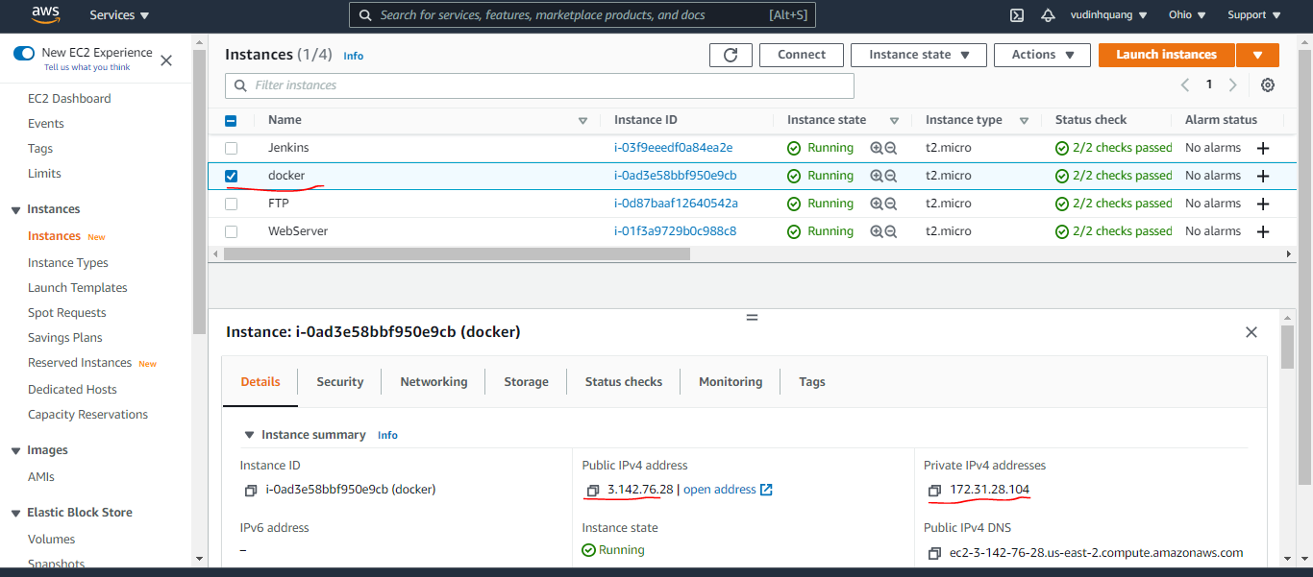
List all node
 | sudo docker node ls

docker host

check overlay network on swarm
Đối với swarm để đảm bảo được các container ở trên các host khác nhau có thể liên lạc được với nhau thì nó sử dụng mạng overlay, mặc định được khởi tạo sẵn

vps1 overlay network on swarm
 | sudo docker network ls
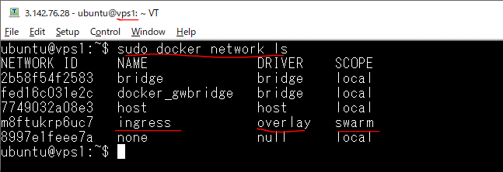

vps2 overlay network on swarm
 | sudo docker network ls
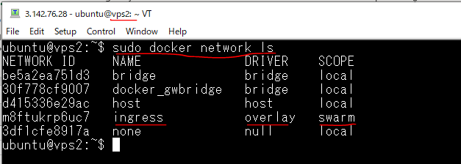

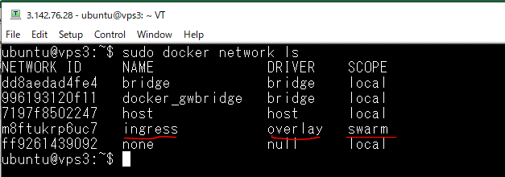
vps3 overlay network on swarm
 | sudo docker network ls

Tạo service ko có ánh xạ port
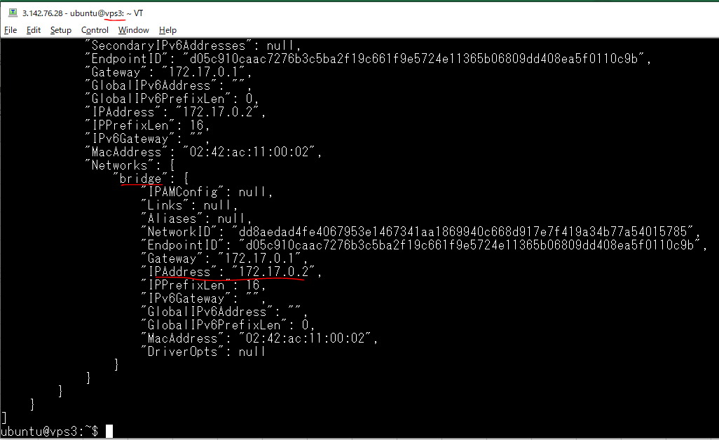
Tạo service ko có ánh xạ port
 | sudo docker service create --replicas 3 --name myservice busybox top

Kiểm tra container(có 3 container)
 | sudo docker service ps myservice

Container on vps1
 | sudo docker ps

Kiểm tra network của container trên vps1, nó không kết nối vào mạng ingress mặc định mà nó kết nối vào mạng bridge nội bộ
 | sudo docker inspect 06c6b3041e43
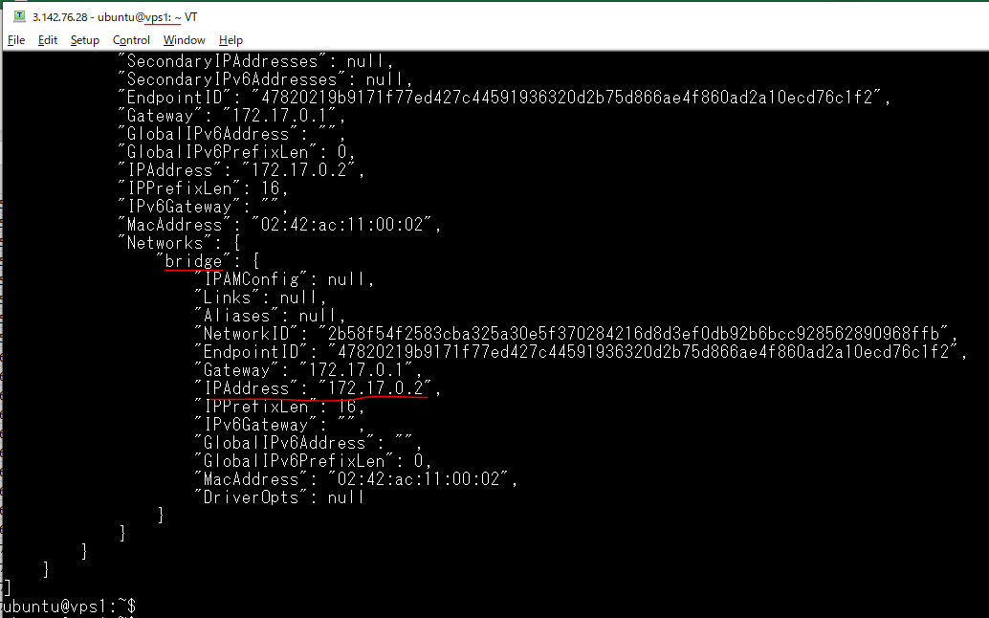

Container on vps2
 | sudo docker ps

Kiểm tra network của container trên vps2, nó không kết nối vào mạng ingress mặc định mà nó kết nối vào mạng bridge nội bộ
 | sudo docker inspect f415f2722261
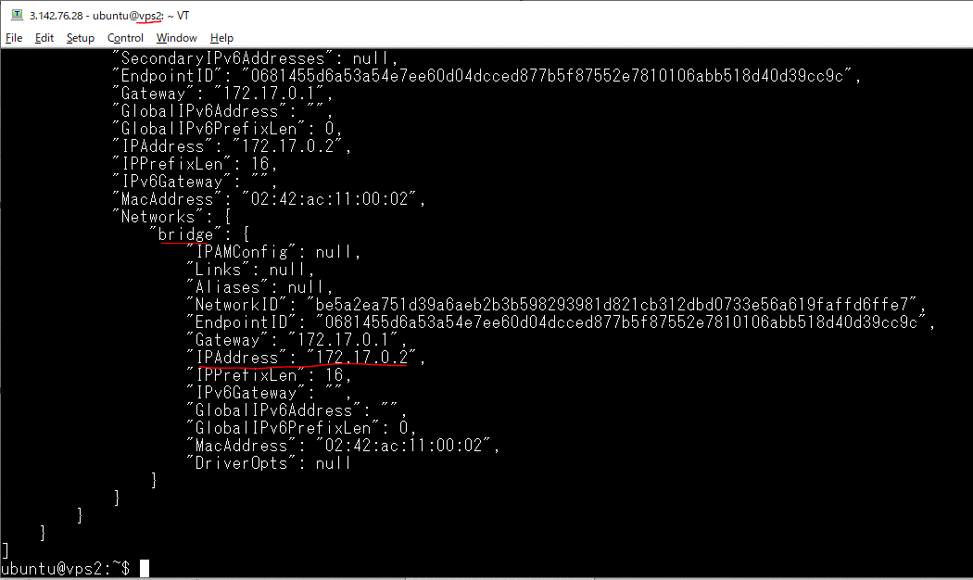

Container on vps3
 | sudo docker ps

Kiểm tra network của container trên vps3, nó không kết nối vào mạng ingress mặc định mà nó kết nối vào mạng bridge nội bộ
 | sudo docker inspect c2825d6901fc

Tạo service có ánh xạ port
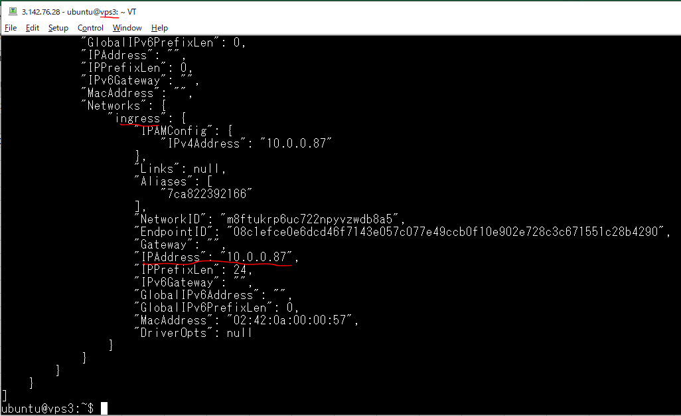
Xóa đi service cũ
 | sudo docker service rm myservice

Tạo service có ánh xạ port
 | sudo docker service create --replicas 3 --name myservice -p 8888:80 busybox top

Container on vps1
 | sudo docker ps

Kiểm tra network của container trên vps1, nó được kết nối vào mạng ingress mặc định
 | sudo docker inspect ac9b6a4eb6b3
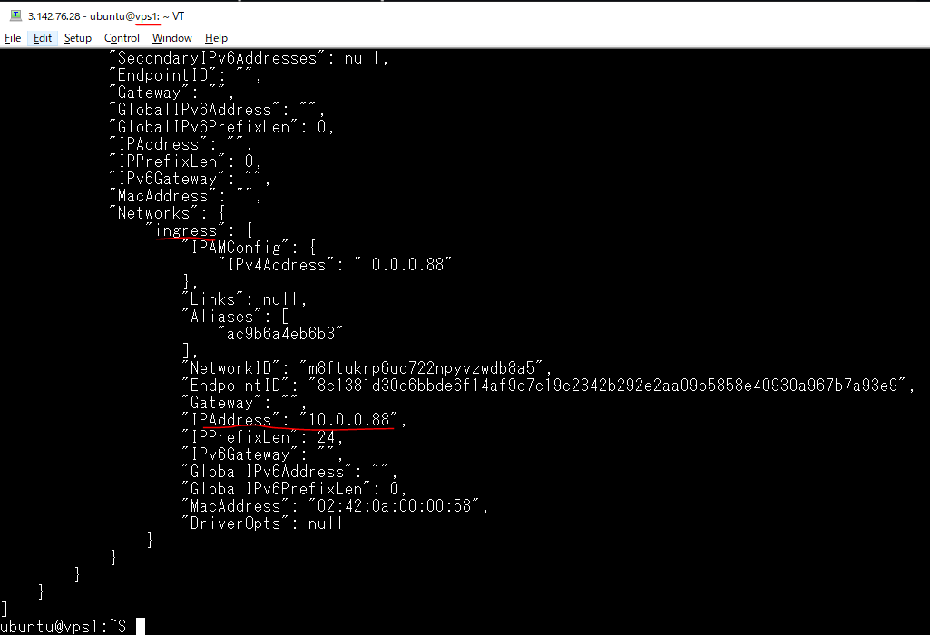

Container on vps2
 | sudo docker ps

Kiểm tra network của container trên vps2, nó được kết nối vào mạng ingress mặc định
 | sudo docker inspect 366f5381f291
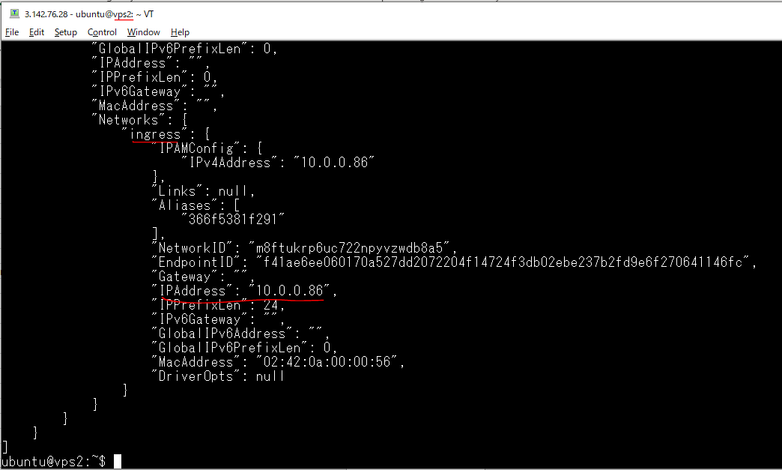

Container on vps3
 | sudo docker ps

Kiểm tra network của container trên vps2, nó được kết nối vào mạng ingress mặc định
 | sudo docker inspect 7ca822392166

Check kết nối mạng
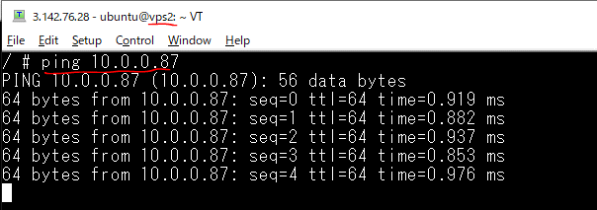
Check kết nối mạng giữa các container trên các host
Vào container của máy vps2
 | sudo docker exec -it 366f5381f291 sh

Ping to IP của container của vps1
 | ping 10.0.0.88
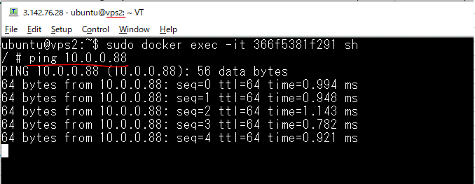

Ping to IP của container của vps3
 | ping 10.0.0.87

Create overlay network
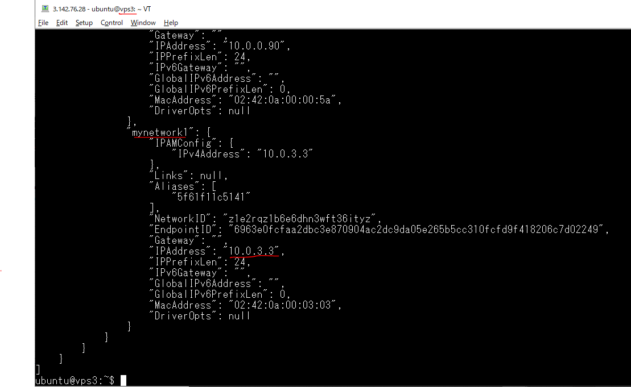
Create overlay network
 | sudo docker network create -d overlay mynetwork1

List danh sách network
 | sudo docker network ls
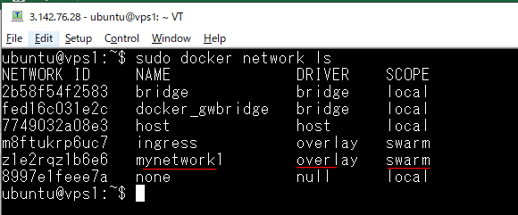

Remove đi service đã tạo
 | sudo docker service rm myservice

Tạo lại service với chỉ định mạng overlay mynetwork1 đã tạo
 | sudo docker service create --replicas 3 --name myservice -p 8888:80 --network mynetwork1 busybox top

Container on vps1
 | sudo docker ps

Kiểm tra network của container trên vps1, nó được kết nối vào mạng overlay mynetwork1 đã chỉ định
 | sudo docker inspect cd1966a145bf
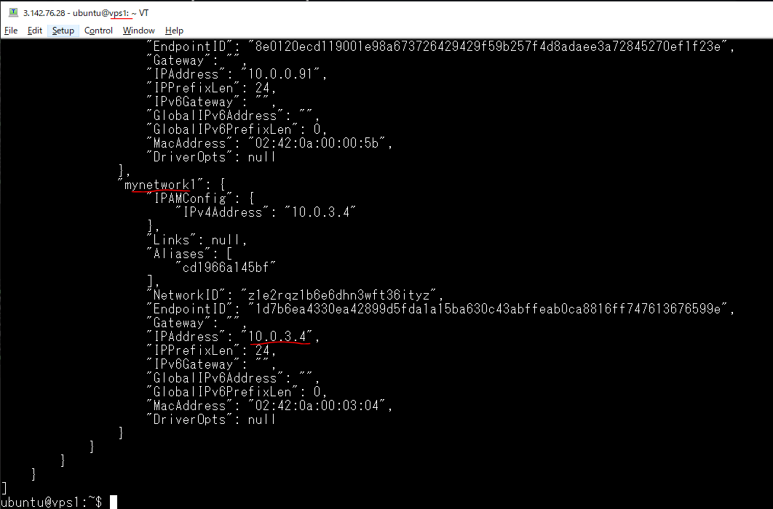

List danh sách mạng có trong vps1
 | sudo docker network ls
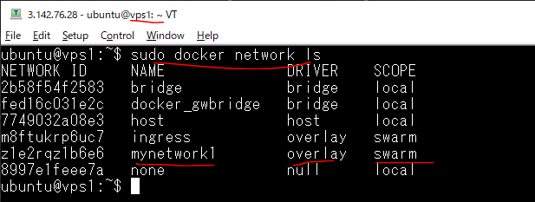

List danh sách mạng có trong vps2
 | sudo docker network ls
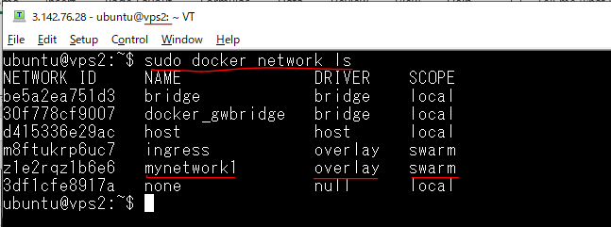

Container on vps2
 | sudo docker ps

Kiểm tra network của container trên vps2, nó được kết nối vào mạng overlay mynetwork1 đã chỉ định
 | sudo docker inspect 0a0d7e2c81bb
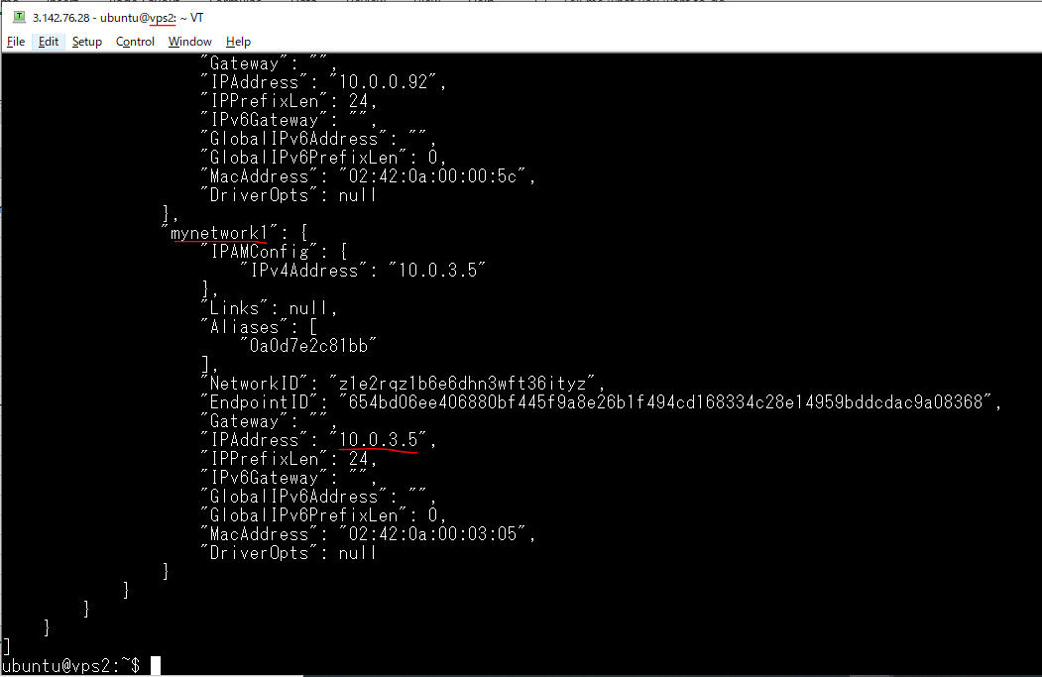

List danh sách mạng có trong vps3
 | sudo docker network ls
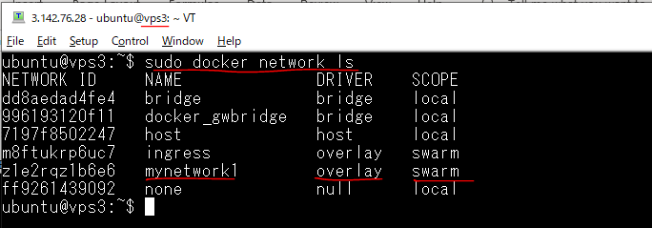

Container on vps3
 | sudo docker ps

Kiểm tra network của container trên vps3, nó được kết nối vào mạng overlay mynetwork1 đã chỉ định
 | sudo docker inspect 5f61f11c5141

Check kết nối mạng mynetwork1
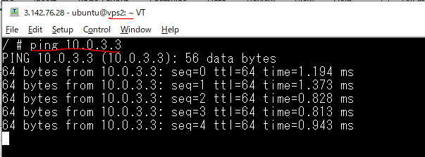
Check kết nối mạng mynetwork1 giữa các container trên các host
Vào container của máy vps2
 | sudo docker exec -it 0a0d7e2c81bb sh

Ping to IP của container của vps1
 | ping 10.0.3.4
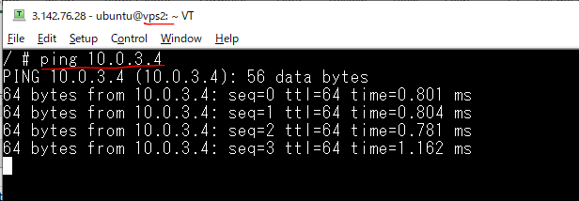

Ping to IP của container của vps3
 | ping 10.0.3.3

Create attachableOverlayNetwork
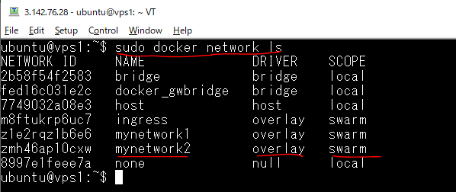
Create overlay network
 | sudo docker network create -d overlay --attachable mynetwork2

List danh sách network
 | sudo docker network ls

create container on vps2,vps3
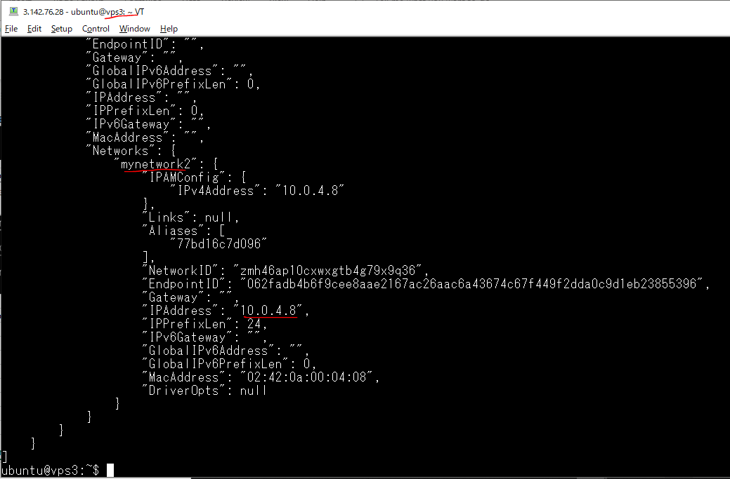
Create container on vps2 using mynetwork2
 | sudo docker run -itd --network mynetwork2 busybox

 | sudo docker ps

 | sudo docker inspect 6a2c88eef4d5
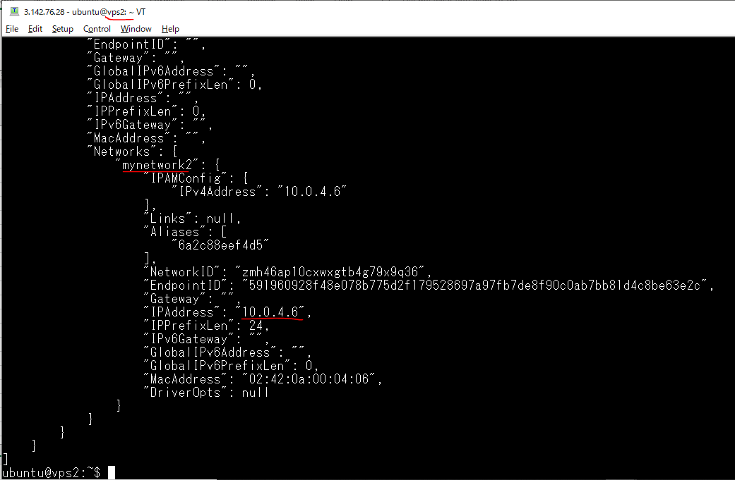

Create container on vps3 using mynetwork2
 | sudo docker run -itd --network mynetwork2 busybox

 | sudo docker ps

 | sudo docker inspect 77bd16c7d096

Check connect network vps2-vps3
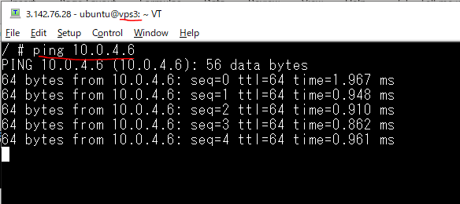
exec container on vps3
 | sudo docker exec -it 77bd16c7d096 sh

ping container on vps3 to container IP on vps2
 | ping 10.0.4.6

using docker compose
Add network
 | sudo vi docker-compose.yml
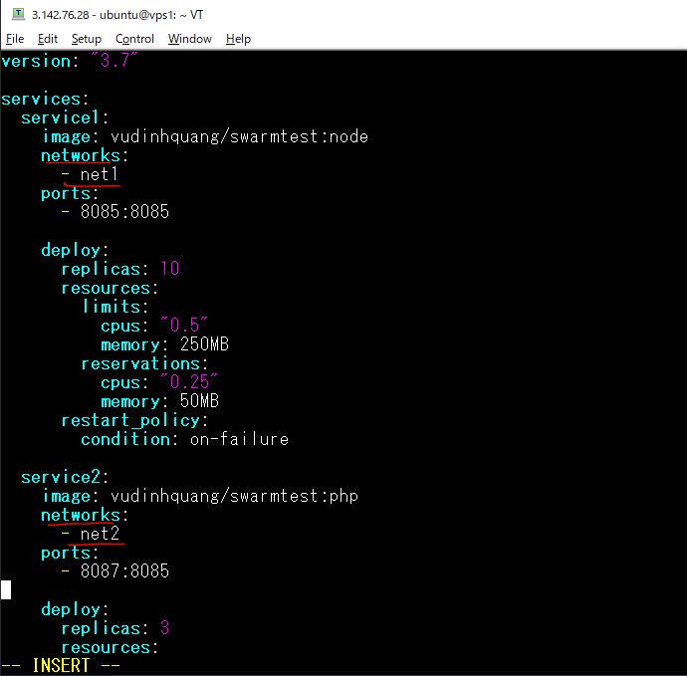

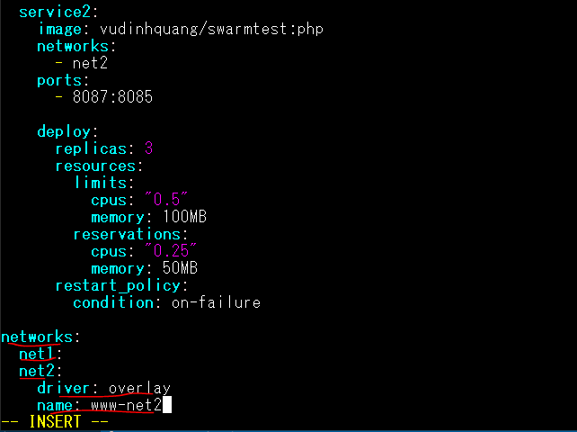

Tạo stack
 | sudo docker stack deploy -c docker-compose.yml t1

Kiểm tra danh sách mạng trong Swarm(vps1)
 | sudo docker network ls
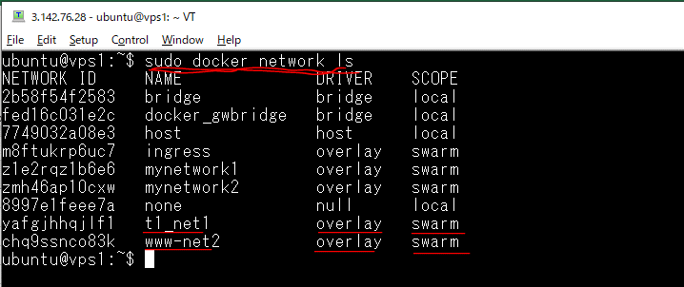

Kiểm tra danh sách mạng trên node worker vps1
 | sudo docker network ls
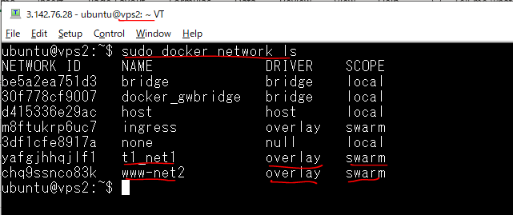

Danh sách stack
 | sudo docker stack ls
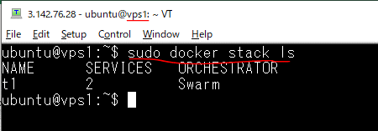

Danh sách các service
 | sudo docker stack services t1

